オリジナルクリアファイル専用注文用紙
★ご入力後の流れ
ファイルを保存し、Excel形式のままメールに添付して原稿データと一緒に販売店へ送付願います。
詳しい送付方法は上記リンクページをご参照ください。
《オリジナルクリアファイル 専用注文用紙》 |  |  |  |  |  |  | 株式会社 アーテック |  |  | https://www.artec-kk.co.jp/dl/name_order/senddata.pdf
 |  |  |  | ※着色セル内はご入力必須です。 ※選択項目は右側にある〇をご使用ください。 ※<販売店様ご記入欄>は販売店様がご記入ください。 |  |  | ご注文日 | 2024-01-31

◀リピート注文について▶
・
以前に同じ商品で印刷加工を注文したことがあり、
全く同じデザインで再度作成をご希望される場合
・
前回注文したデザインの一部を変更して再度作成する場合
例）●●年度、●/●卒業の日付部分のみ変更など
★以前ご注文履歴があっても、全く新しいデザインで作成する場合は、
でご注文ください。
新規
前回と同一デザイン
一部変更
品番 | 20408 | 商品名 | オリジナルクリアファイル 片面印刷 |  |  |  | 数量 | 30
印刷位置 |  | 中央 ・ （中央上）寄り ・ その他 |  |  |  | 印刷色（シルク印刷のみ）

ユーザー名（学校名等） |  | アーテック小学校 |  |  | 印刷内容 | 新規 / リピート（前回と同一デザイン ・ 一部変更）
印刷内容備考 |  | 写真の下に「祝卒業 アーテック小学校 2024」とゴシック体で記載
文字入れをご希望の際は別途版下作成費がかかる場合がございます。
ご使用日 |  | 2024-03-05 |  | 備考
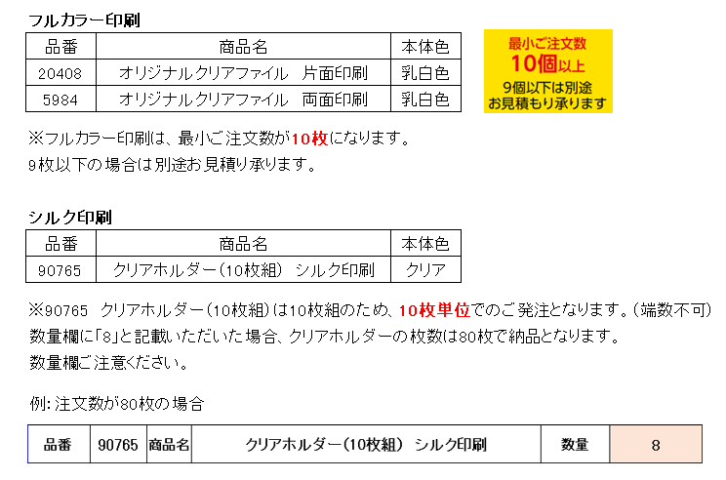
<販売店様ご記入欄>
御社ID |  |  | 御社名 |  |  |  | ご担当者
データ入稿方法 |  | メールに添付 ・ 現物発送 ・ その他（ ）
⚠通常納期 ・20408 片面印刷/5984 両面印刷：原稿の到着後、4営業日後の出荷です。(校正確認はありません) ・90765シルク印刷：校正のご確認をいただいてから4営業日後の出荷です。
 |  |  |  |  |  |  |  |  | <20250418改定書式>

